讲解
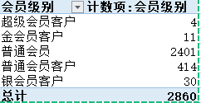
市场数据分析：客户分类
【任务要求】
具体分类时，将客户分为普通客户、普通会员客户、银会员客户、金会员客户、超级会员客户。 普通客户指半年内在网店产生1次购买的客户， 普通会员客户指半年内在网店产生大于1小于等于3次购买的客户， 银会员客户指半年内在网店产生大于3小于等于5次购买的客户， 金会员客户指半年内在网店产生大于5小于等于8次购买的客户， 超级会员客户指半年内在网店产生大于8次购买的客户。

【知识要点】
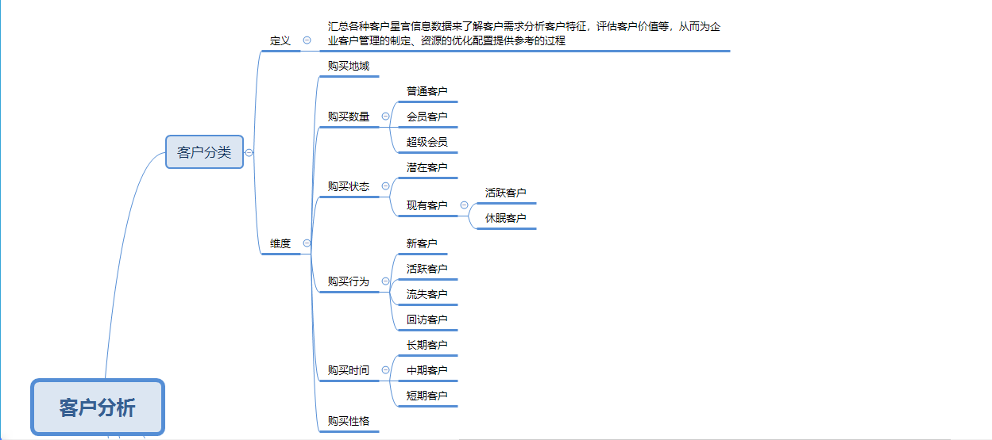

【技能要求】
1、筛选数据
2、建立数据透视表
3、进行值筛选

【操作讲解】
题目要求
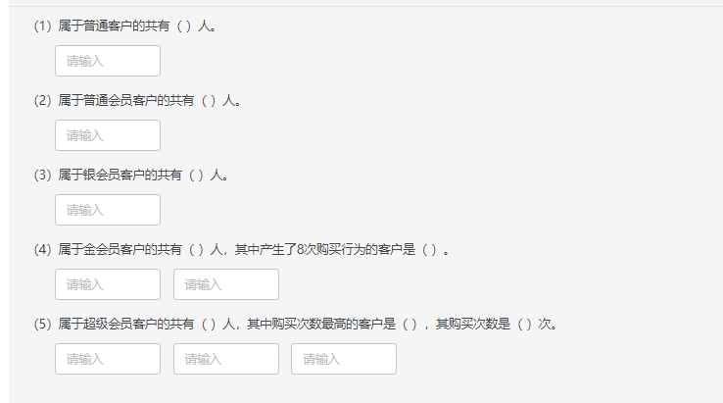

1、删除无效数据

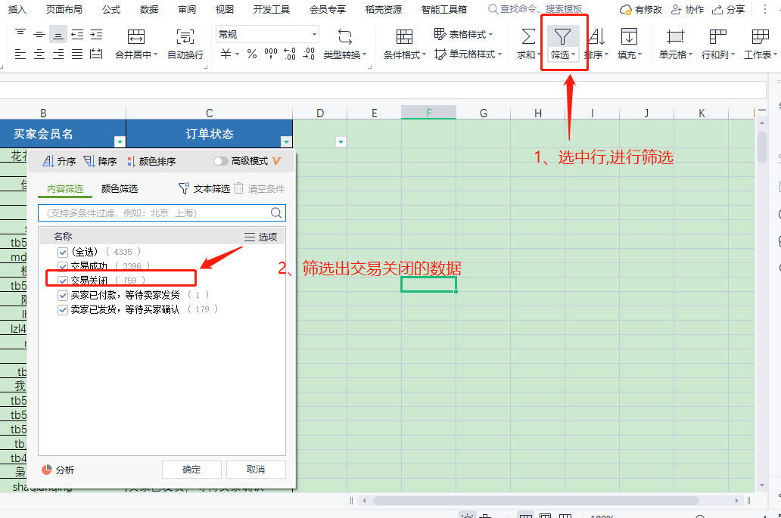

 |  | 解析：“交易关闭”的客户与客户的分类相关性不强，筛选出来后进行删除

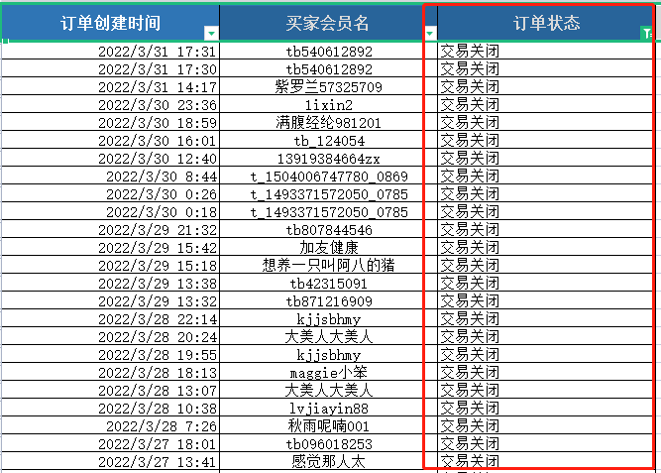

 | 将“交易关闭”的数据选中删除

2、筛选出有效信息
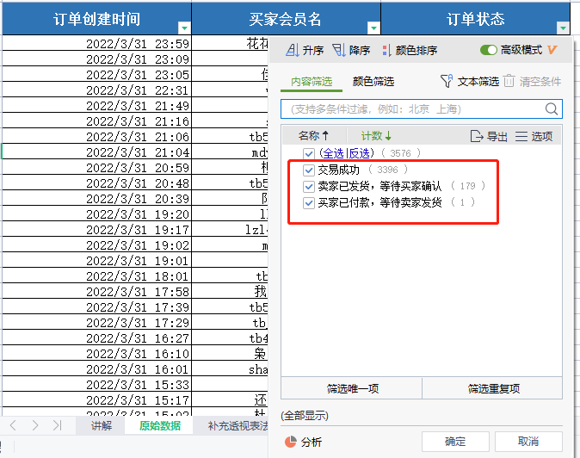

3、建立 数据透视表
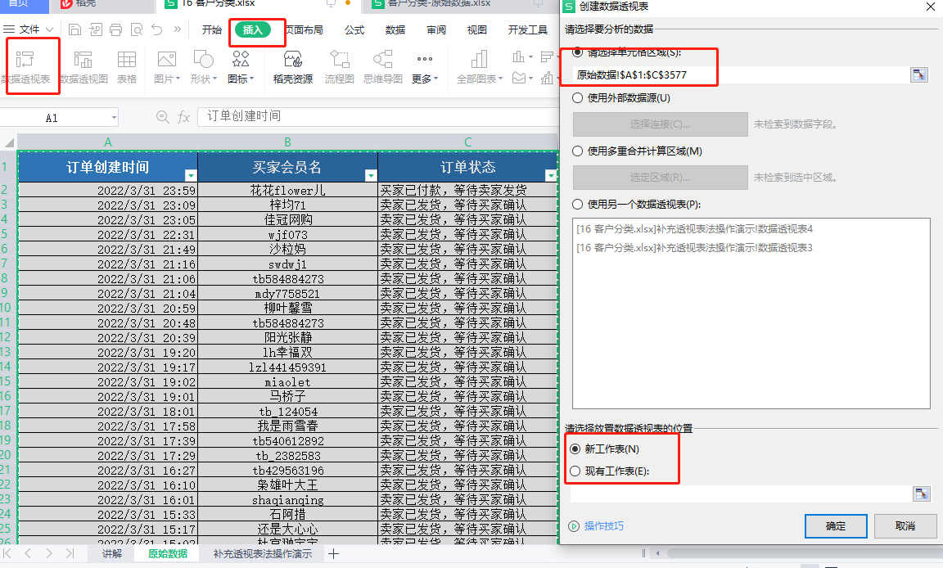

技巧：在选中全部数据的时候，按住“CTRL+SHIFT+下健”即可全选数据

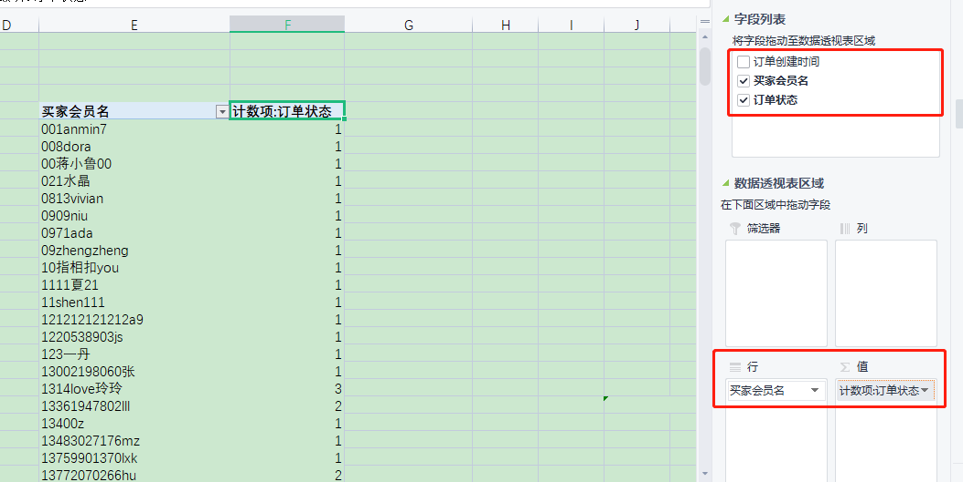
 |  | 将“买家会员名”设置成“行字段”，并将“订单状态”设置成“值字段”

4、统计相应数据
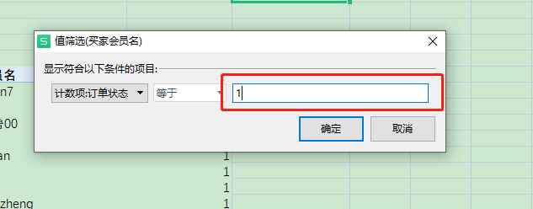
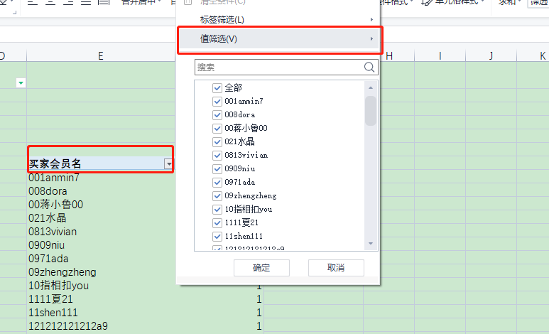

 |  | 将买家会员名，进行值筛选，选出等于1的数据

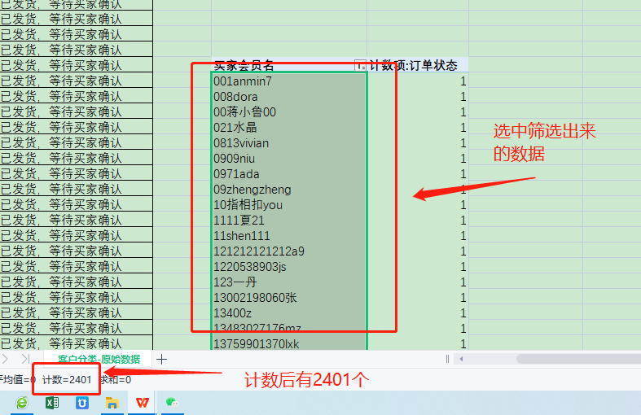

5、重复上述操作

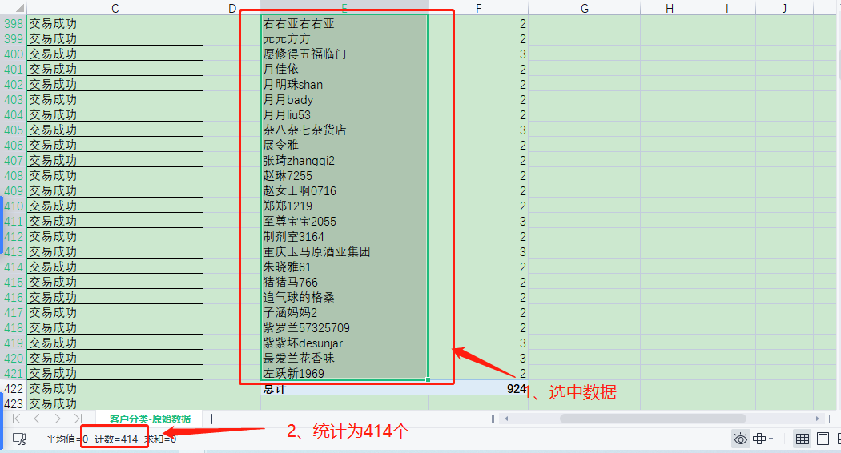

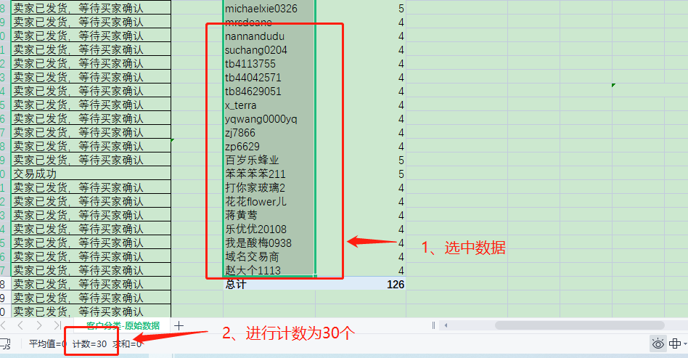

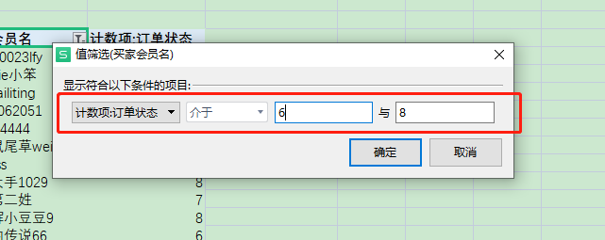

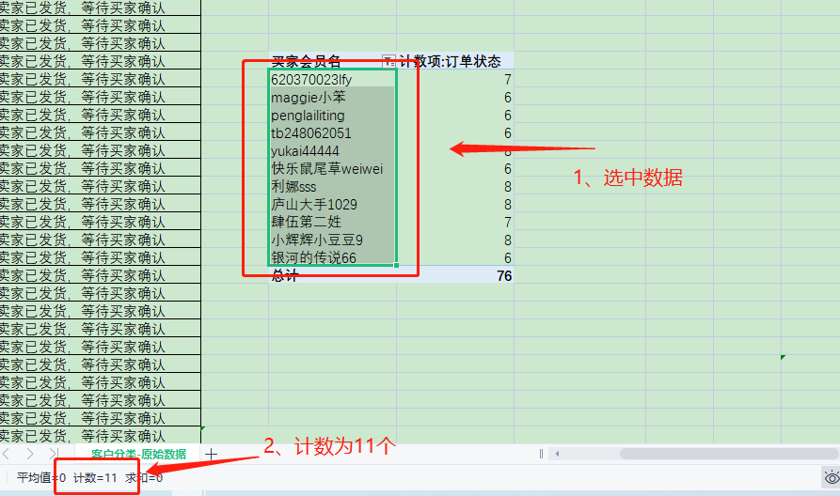

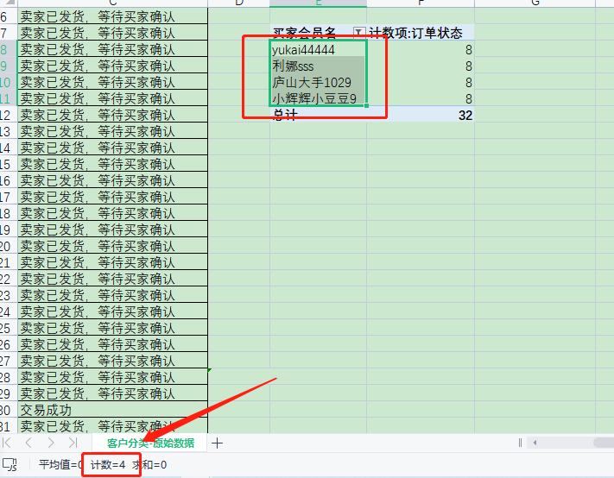

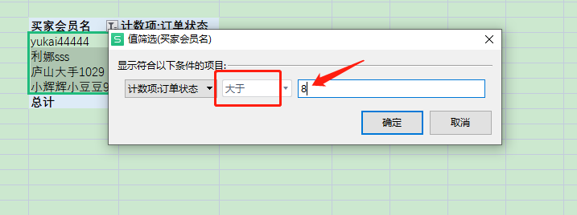

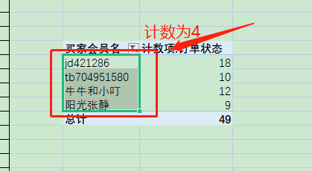

6、进行作答

